Input + Process
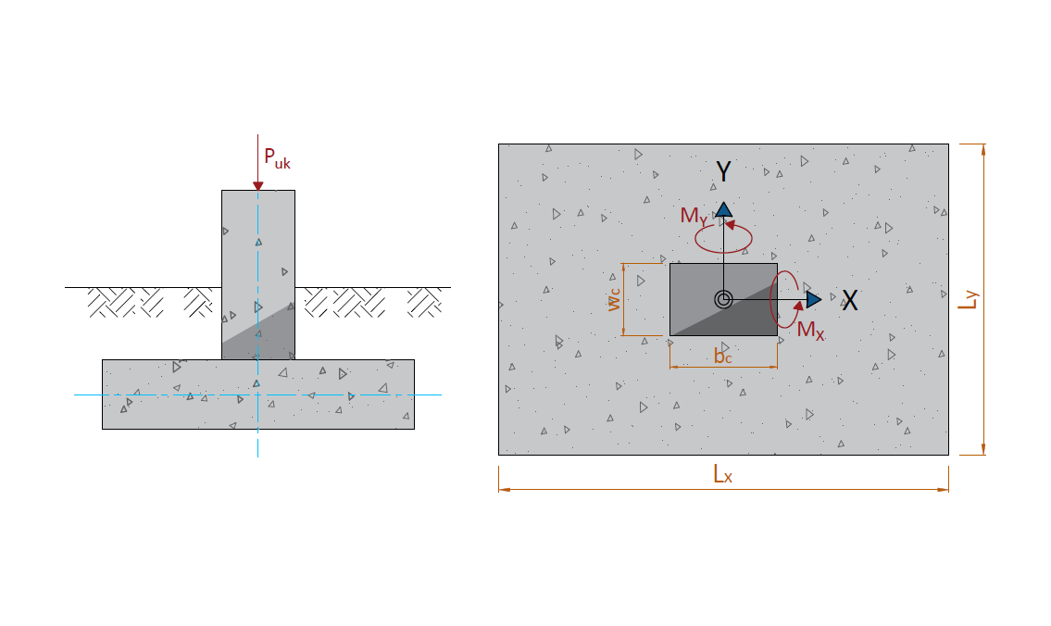
NO. | EXPLANATORY |  |  |  | FORMULA | VALUE | UNIT
A. | INPUT DATA PERENCANAAN FONDASI DANGKAL |  |  |  |  |  |  | B. | INPUT GAYA AKSI PADA PILECAP
A.1. | INPUT DATA TANAH
 | Elevasi dasar fondasi dari muka tanah, |  |  |  | Df = | -2.00 | m
 | Berat volume tanah, |  |  |  | g = | 16.00 | kN/m3
 | Berat volume tanah basah, |  |  |  | gsat = | 18.00 | kN/m3
 | Sudut gesek dalam, |  |  |  | f = | 34.00 | °
 | Kohesi, |  |  |  | c = | 0.00 | kPa
 | Tahanan konus rata-rata (hasil pengujian sondir), |  |  |  | qc = | 200.00 | kg/cm2

A.2. | INPUT DIMENSI FONDASI
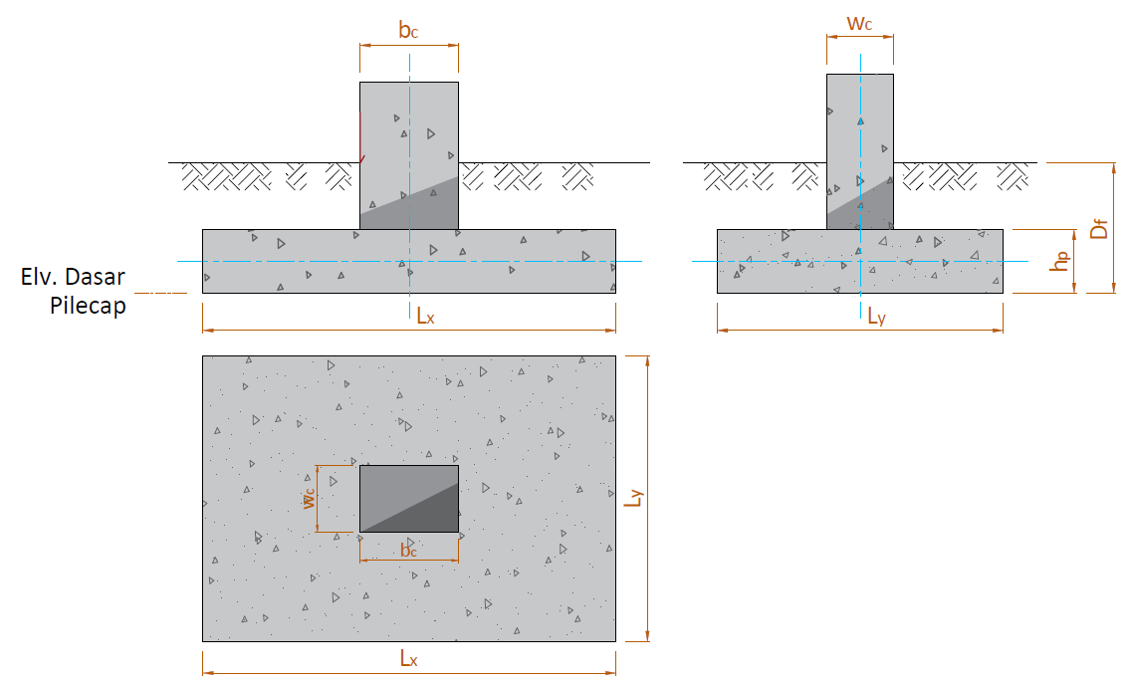

 |  |  |  |  |  |  |  | NO. | OUTPUT CASE | CASE TYPE | STEP TYPE | Puk | MX | MY
 |  |  |  |  |  |  |  |  |  |  |  | kN | kN.m | kN.m
 |  |  |  |  |  |  |  | 1 | ENVE KOMB. BEBAN TERFAKTOR | Combination | Max | 620.00
 |  |  |  |  |  |  |  | 2 | KOMB. LAYAN | Combination | Max | 220.00 | 8.00 | 14.00
 |  |  |  |  |  |  |  | 3 | KOMB. GEMPA X | Combination | Max | 170.00 | 60.00 | 90.00
 |  |  |  |  |  |  |  | 4 | KOMB. GEMPA X | Combination | Min | 90.00 | -30.00 | -95.00
 |  |  |  |  |  |  |  | 5 | KOMB. GEMPA Y | Combination | Max | 160.00 | 110.00 | 40.00
 |  |  |  |  |  |  |  | 6 | KOMB. GEMPA Y | Combination | Min | 100.00 | -90.00 | -30.00

 | Lebar kolom arah X, |  |  |  | bc = | 0.50 | m
 | Lebar kolom arah Y, |  |  |  | wc = | 0.60 | m
 | Lebar fondasi pilecap arah X, |  |  |  | LX = | 1.60 | m
 | Lebar fondasi pilecap arah Y, |  |  |  | LY = | 1.60 | m
 | Tebal total pilecap, |  |  |  | Hp = | 0.40 | m
 | Posisi kolom (dalam = 40, tepi = 30, sudut = 20), |  |  |  | αs = | 40
 | Tebal bersih selimut beton, |  |  |  | ts = | 100.00 | mm

 | Nilai eksentrisitas c.g. kolom terhadap c.g. fondasi, |  |  |  | ex = | 0.00 | m
 |  |  |  |  | eY = | 0.00 | m
 | Elevasi muka air tanah (M.A.T) dari permukaan tanah, |  |  |  | Zw = | -1.20 | m

A.3. | DATA BERAT VOLUME MATERIAL
 | Berat volume tanah di atas pilecap (tanah urug), |  |  |  | ws = | 17.20 | kN/m3
 | Berat volume beton bertulang, |  |  |  | wc = | 24.00 | kN/m3

NO. | EXPLANATORY |  |  |  | FORMULA | VALUE | UNIT
C. | KAPASITAS TEGANGAN TERHADAP DAYA DUKUNG TANAH
C.1. | KAPASITAS DUKUNG TANAH
a. | MENURUT TERZAGHI DAN PECK (1943)
 | Faktor kapasitas dukung tanah menurut Terzaghi :
 | Kegagalan geser umum: |  |  |  | Nc = | 52.637
 |  |  |  |  | Nq = | 36.504
 |  |  |  |  | Nϒ = | 35.226

 | Kegagalan geser lokal: |  | φ | N'c | N'q | N'ϒ
 |  |  | 0 | 5.7 | 1.0 | 0.0
 |  |  | 5 | 6.7 | 1.4 | 0.2
 |  |  | 10 | 8.0 | 1.9 | 0.5
 |  |  | 15 | 9.7 | 2.7 | 0.9
 |  |  | 20 | 11.8 | 3.9 | 1.7
 |  |  | 25 | 14.8 | 5.6 | 3.2
 |  |  | 30 | 19.0 | 8.3 | 5.7
 |  |  | 34 | 23.7 | 11.7 | 9.0
 |  |  | 35 | 25.2 | 12.6 | 10.1
 |  |  | 40 | 34.9 | 20.5 | 18.8
 |  |  | 45 | 51.2 | 35.1 | 37.7
 |  |  | 48 | 66.8 | 50.5 | 60.4
 |  |  | 50 | 81.3 | 65.6 | 87.1

 |  |  | φ | N'c | N'q | N'ϒ
 |  |  | 34.00 | 23.70 | 11.70 | 9

 | Kecendrungan kegagalan geser: |  |  | Kegagalan geser lokal / umum
 | Faktor kapasitas dukung tanah pakai: |  | φ | Nc | Nq | Nϒ
 | Kegagalan geser umum: |  | 34.00 | 52.64 | 36.50 | 35.23
 | Kegagalan geser lokal: |  |  | 23.70 | 11.70 | 9.00

 | Kapasitas dukung ultimit tanah menurut Terzaghi : |  |  |  | qu (umum) = | 1190.69 | kN/m2
 |  |  |  |  | qu (lokal)= | 380.16 | kN/m2
 |  |  |  |  | qu-pakai = | 988.05 | kN/m2
 | Kapasitas dukung tanah, |  |  |  | qa = | 362.95 | kN/m2

b. | MENURUT MEYERHOF (1956)
 | Kapasitas dukung ijin tanah, |  |  |  | qa = | 966.17 | kN/m2

c. | KAPASITAS DUKUNG TANAH YANG DIPAKAI
 | Kapasitas dukung tanah menurut Terzaghi dan Peck : |  |  |  | qa = | 362.95 | kN/m2
 | Kapasitas dukung tanah tanah menurut Meyerhof : |  |  |  | qa = | 966.17 | kN/m2
 | Kapasitas dukung tanah yang dipakai : |  |  |  | qa = | 362.95 | kN/m2

C.2. | KONTROL TEGANGAN TANAH
 | Berat total pilecap, |  |  |  | QC = | 24.58 | kN
 | Berat total tanah di atas pilecap, |  |  |  | Qs = | 62.20 | kN
 | Berat total tanah dan pilecap, |  |  |  | QTOT = | 86.77 | kN

 | Penyesuaian gaya aksi akibat eksentrisitas pada c.g. kolom dan fondasi:
 | Nilai eksentrisitas c.g. kolom terhadap c.g. fondasi, |  |  |  | ex = | 0.00 | m
 |  |  |  |  | eY = | 0.00 | m

 | OUTPUT CASE | CASE TYPE | STEP TYPE | Puk | MX | MY
 |  |  |  | kN | kN.m | kN.m
 | 1. ENVE KOMB. BEBAN TERFAKTOR | Combination | Max | 724.13
 | 2. KOMB. LAYAN | Combination | Max | 306.77 | 8.00 | 14.00
 | 3. KOMB. GEMPA X | Combination | Max | 256.77 | 60.00 | 90.00
 | 4. KOMB. GEMPA X | Combination | Min | 176.77 | 30.00 | 95.00
 | 5. KOMB. GEMPA Y | Combination | Max | 246.77 | 110.00 | 40.00
 | 6. KOMB. GEMPA Y | Combination | Min | 186.77 | 90.00 | 30.00

 | Tahanan momen X (M1), |  |  |  | WX = | 0.68 | m3
 | Tahanan momen Y (M2), |  |  |  | WY = | 0.68 | m3

 | OUTPUT CASE | qmin | qmax | qa | Ket.
 |  | kN/m2 | kN/m2 | kN/m2
 | 2. KOMB. LAYAN | 87.61 | 152.06 | 362.95 | qmax < qa → AMAN (OK)
 | 3. KOMB. GEMPA X | 0.00 | 320.03 |  | qmax < qa → AMAN (OK)
 | 4. KOMB. GEMPA X | 0.00 | 252.16 |  | qmax < qa → AMAN (OK)
 | 5. KOMB. GEMPA Y | 0.00 | 316.12 |  | qmax < qa → AMAN (OK)
 | 6. KOMB. GEMPA Y | 0.00 | 248.74 |  | qmax < qa → AMAN (OK)

